4 - Génération PDF & Signature
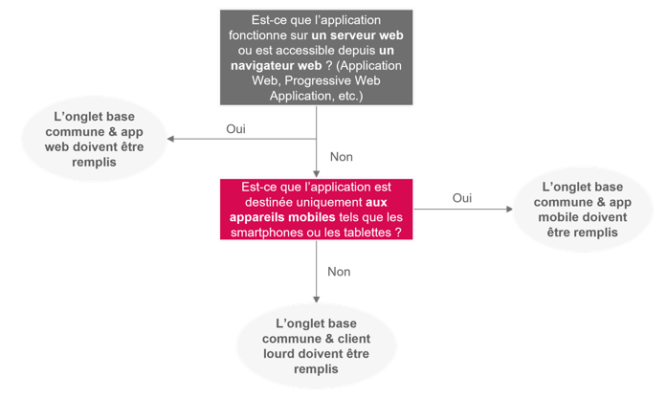

Le guide d'utilisation du formulaire d'intrusion doit être consulté avant de travailler sur ce document

Génération du PDF & Signature électronique Une fois le formulaire complété (Base Commune & uniquement un onglet correspondant au type de l'application), il vous suffit de renseigner le répertoire où vous voulez sauvergarder votre fichier au niveau de la ligne "Lien" (par défaut le lien renseignera le bureau de votre poste), ainsi que renommer le nom du questionnaire au format : "Test intrusion_NOM APPLICATION.pdf" (il ne faut pas supprimer l'extension du fichier). Une fois ces modifications apportées, il vous suffit de cliquer sur le bouton "Génération PDF". En cas de dysfonctionnement de la macro, vous pouvez générer le PDF manuellement en suivant les étapes suivantes : 1. Positionner vous sur l'onglet "Résultat Formulaire" ; 2. Sélectionner les feuilles à exporter (obligation de sélectionner l'onglet "Résultat Formulaire", "Base Commune" et le type d'application) en effectuant un ctrl+clic gauche ; 2. Une fois la sélection effectuée, cliquer sur Fichier, Exporter, Créer PDF ; 3. Renommer le document au format : "Test intrusion_NOM APPLICATION.pdf". Une fois le PDF généré, le formulaire doit être signé électroniquement, avec l’approbation d’un TSP (Trust Service Provider). Pour apposer cette signature électronique, deux options sont possibles (détails des étapes disponibles dans l’annexe 4 : processus autour de la signature électronique) : 1. Via une application bureautique telle qu’Adobe avec un certificat de signature délivré par un TSP ; 2. Via une plateforme de signature électronique reconnue telle que DocuSign, Docaposte, YouSign, etc. Ce fichier signé électroniquement, avec l’approbation du TSP via un certificat de signature ou via une plateforme de signature électronique, constitue une preuve essentielle que l’éditeur devra soumettre dans le cadre de sa candidature pour le référencement Ségur.

Lien | C:\Users\julien.moreau\Desktop
Nom | Test intrusion_NOM APPLICATION.pdf

